F-DIREMS-017
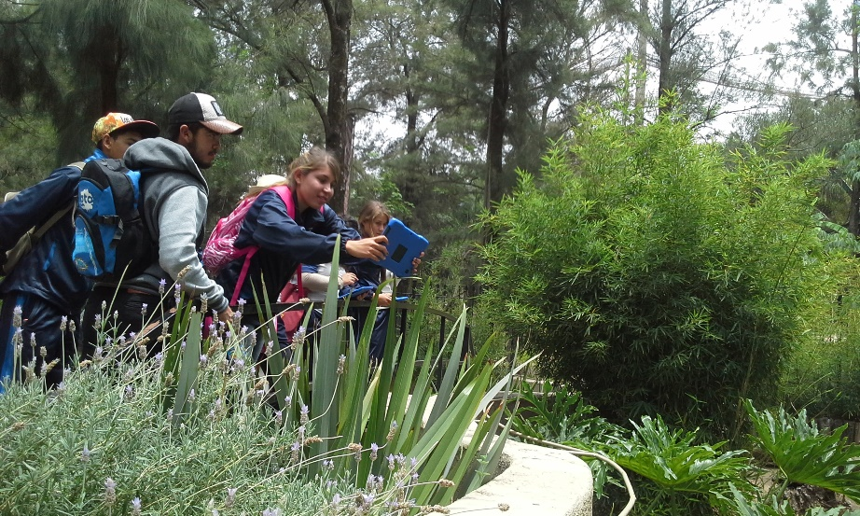
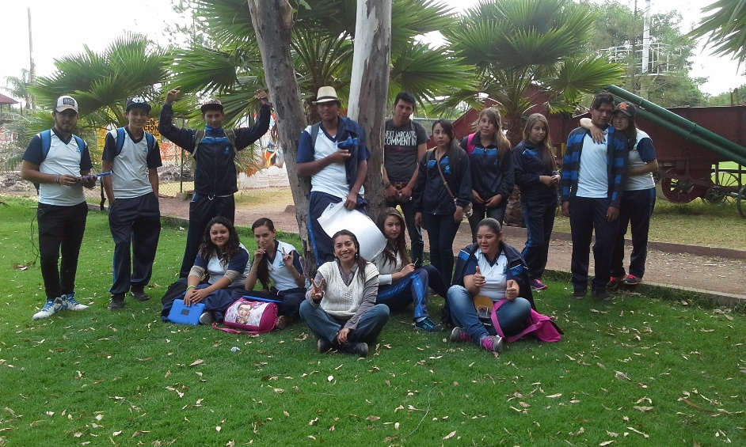
 |  | EVALUACIÓN DE VISITA ACADÉMICA |  |  |  |  |  | Codificación | F-DIREMS-017
 |  |  |  |  |  |  |  | No. Rev. | 0
 |  |  |  |  |  |  |  | Emision | 2015-10-22
Telebachillerato Comunitario: |  |  | El Durazno
Lugar que se visito: |  |  | Zoológico de León en la ciudad de León, Guanajuato
Fecha de la visita: |  | 22 de abril del 2016
Reporte de la Visita
COMPETENCIAS DISCIPLINARES: 1.- Establece la interrelación entre la ciencia, la tecnología, la sociedad y el ambiente en contextos históricos y sociales específicos. 2.- Fundamenta opiniones sobre los impactos de la ciencia y la tecnología en su vida cotidiana, asumiendo consideraciones éticas. 3.- Identifica problemas, formula preguntas de carácter científicos y plantea las hipótesis necesarias para responderlas. 4.- Obtiene, registra y sistematiza la información para responder a preguntas de carácter científico, consultando fuentes relevantes y realizando experimentos pertinentes. 5.- Contrasta los resultados obtenidos en una investigación o experimento con hipótesis previas y comunica sus conclusiones. 6.- Valora las preconcepciones personales o comunes sobre diversos fenómenos naturales a partir de evidencias científicas. 11.- Analiza las leyes generales que rigen el funcionamiento del medio físico y valora las acciones humanas de riesgo e impacto ambiental. 12.- Decide sobre el cuidado de su salud a partir del conocimiento de su cuerpo, sus procesos vitales y el entorno al que pertenece. 13.- Relaciona los niveles de organización química, biológica, física y ecológica de los sistemas vivos. COMPETENCIAS GENÉRICAS: 2. Es sensible al arte y participa en la apreciación e interpretación de sus expresiones en distintos géneros.Valora el arte como manifestación de la belleza y expresión de ideas, sensaciones y emociones. 2.2. Experimenta el arte como un hecho histórico compartido que permite la comunicación entre individuos y culturas en el tiempo y el espacio, a la vez que desarrolla un sentido de identidad. 2.3. Participa en prácticas relacionadas con el arte. 4. Escucha, interpreta y emite mensajes pertinentes en distintos contextos mediante l
EVALUACIÓN
Indique con una "X"
ASPECTOS A EVALUAR |  |  | EXCELENTE | BUENO | REGULAR | MALO | DEFICIENTE
PUNTUALIDAD |  |  | x
DOMINIO DE TEMA DEL GUIA |  |  | x
CONTENIDO DE TEMA DE LA VISITA |  |  | x
CUMPLIÓ CON OBJETIVO |  |  | x
ALIMENTOS |  |  |  | x
INSTALACIONES |  |  |  | x
GENERÓ PARTICIPACIÓN GRUPAL |  |  |  | x
QUE CALIFICACIÓN GLOBAL ASIGNA |  |  | 9.0

PARTICIPANTES
ALUMNOS | DOCENTES | PADRES DE FAMILIA |  | OTROS | TOTAL DE PARTICIPANTES
14 | 3 | 0 |  |  | 17

Adjunte Evidencia Fotográfica

